12氏名欄の記入方法
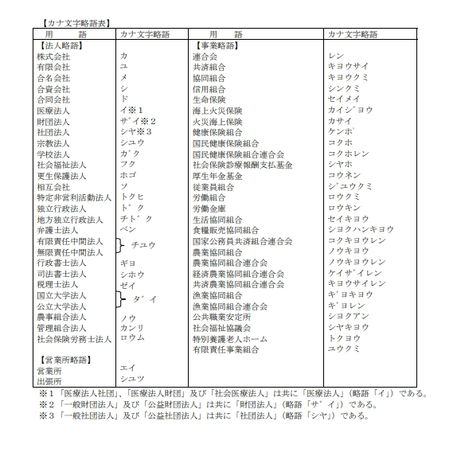
氏名欄記入方法
氏名欄の漢字表記は、法人名等省略することなく正しく記入してください。
法人の方は、次表に掲げる法人、営業所及び事業所の種類名を氏名欄にカナ表記する場合は、
次の用法でカナ文字略語を用いて記入してください。
なお、電子計算機で使用できない漢字を含む語句については、カタカナで表示することとなります
ので、ご了承ください。
漢字表記については、法人格を省略せず、正式名称で記載することとしてください。（㈱⇒株式会社）

例１） | 株式会社 愛媛⇒カ）エヒメ
氏 名 | 個人名又は法人名
 | カナ表記 | カ）エヒメ
 | 漢字表記 | 株式会社 愛媛
 |  | ↑１文字あけること

例２） | 愛媛株式会社 ⇒エヒメ（カ
氏 名 | 個人名又は法人名
 | カナ表記 | エヒメ（カ
 | 漢字表記 | 愛媛株式会社

例３） | 愛媛株式会社 一番町営業所⇒エヒメ（カ）イチバンチョウ（エイ
氏 名 | 個人名又は法人名
 | カナ表記 | エヒメ（カ）イチバンチョウ（エイ
 | 漢字表記 | 愛媛株式会社 一番町営業所
 |  |  | ↑１文字あけること

個人の方は、個人名又は法人名欄に氏名を記入し、代表者名欄については、
記入の必要はありません。
なお、個人業者の方は、「個人名又は法人名」欄に屋号を記入し、「代表者名」欄に
代表者氏名を記入してください。

例４） | 個人の記入例
氏 名 | 個人名又は法人名
 | カナ表記 | イヨ ハナコ
 | 漢字表記 | 伊予 花子
 |  | ↑１文字あけること

例５） | 個人業者の記入例
氏 名 | 個人名又は法人名
 | カナ表記 | イヨショウテン
 | 漢字表記 | 伊予商店
 | 代表者名
 | カナ表記 | イヨ ハナコ
 | 漢字表記 | 伊予 花子
 |  | ↑１文字あけること

住所欄記入方法
住所表記欄は都道府県名から記載してください。

